PEF
komodita č. | Požadovaný propagační předmět | Specifikace předmětu | Požadované logo/loga dle jednotného vizuálního stylu |  | Přepokládaný počet kusů | cena za 1 ks v Kč bez DPH | cena za 1 ks v Kč včetně DPH | cena celkem v Kč bez DPH | cena celkem v Kč včetně DPH | orientační obrázek požadovaného předmětu
1 | Relaxační antistresové míčky | Antistresový mačkací míček vhodný pro posilování, motorická cvičení a rehabilitaci. Míček je pružný a velmi příjemný na omak. Průměr: 7 cm Materiál: PVC Barva: modrá pantone 2945. Logo viz sloupec D/E | varianta_2_cz |  | 500 |  |  | 0.00 | 0.00
2 | kravata (včetně vhodného obalu zboží: v krabičce) | Tmavě modrá, lesklá látka tkaná tzv.žakárovou technologií, šikmý vzor "pef mendelu". Délka kravaty 150 cm, šířka 7 cm, barva Pantone 2945 | varianta_2_cz (logo na krabičce - tj. obal součástí dodávaného zboží) |  | 200 |  |  | 0.00 | 0.00 | 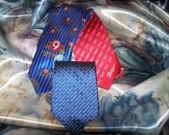
3 | šátek (včetně vhodného obalu zboží: v krabičce) | Šátek z hedvábí, malý, potištěný, okraje strojově šité, velikost cca 58 x 58 cm. Barva tmavě modrá, potisk bílých koleček o průměru 2 cm (obrázek je pouze orientační), okraj šátků bílý, v bílém okraji tmavě modrý potisk "pef mendelu", barva Pantone 2945 | varianta_2_cz (logo na krabičce - tj. obal součástí dodávaného zboží) |  | 200 |  |  | 0.00 | 0.00 | 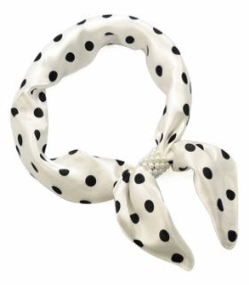
4 | ponožky (včetně vhodného obalu zboží) | Modré ponožky s bílými puntíky, materiál: 87% česaná bavlna, 10% polyamid, 3% elastan, na horním lemu "pef mendelu" bílé barvy po celém obvodu, vel. 37 - 47, barva Pantone 2945 | varianta_2_cz (na krabičce nebo jiném obalu jako součásti dodávaného zboží) |  | 500 |  |  | 0.00 | 0.00 | 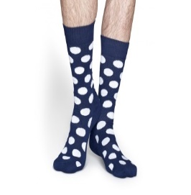
5 | Dárková sada psacích potřeb v dřevěné kazetě (50 ČJ, 50 AJ) | Obsahuje: propisku a mikrotužku Rozměr: délka17,5 x výška2 x hloubka 4,5 cm Materiál kazety: středně hnědé dřevo Materiál propisky a mikrotužky: tělo dřevěné, doplňky kovové (stříbrné) Logo PEF vygravírované do rohu dárkové kazety | varianta_1_cz (50) varianta_3_en (50) |  | 100 |  |  | 0.00 | 0.00 | 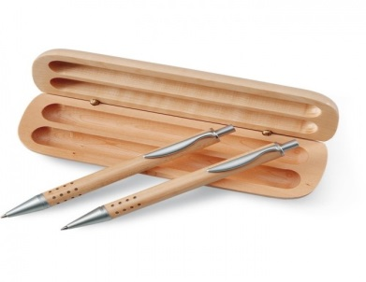
6 | Multifunkční kleště | Multifunkční kleště z nerezové oceli, obsahuje 15 funkcí. Rozměr: 5 x 10.5 x 2 cm Potisk: malé logo (na madle kleští) gravírované | varianta_1_cz varianta_cz_gravirovane |  | 50 |  |  | 0.00 | 0.00 | 
7 | Sada na víno AJ | Třídílná sada na víno v dárkovém pouzdře v imitaci kůže. Sada obsahuje otvírák, kroužek a řezačku na fólii. Vhodné pro branding laserovým gravírováním. Gravírovaný motiv bude mít stříbrnou barvu. | varianta_4_en |  | 100 |  |  | 0.00 | 0.00 | 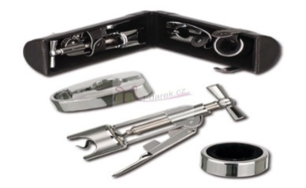
8 | Samolepící papírky ČJ | Samolepící barevné papírky (5 barev) v bločku s měkkým přebalem. Rozměr: výška5,8 x šířka8,2 cm Materiál: kartón Barva: bílá Barva potisku: modrá | varianta_1_cz |  | 2000 |  |  | 0.00 | 0.00 | 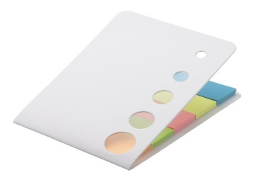
9 | Samolepící papírky AJ | Samolepící barevné papírky (5 barev) v bločku s měkkým přebalem. Rozměr: výška5,8 x šířka8,2 cm Materiál: kartón Barva: bílá Barva potisku: modrá | varianta_3_en |  | 2000 |  |  | 0.00 | 0.00
10 | Papírová taška na víno (500 ks ČJ, 200 ks AJ) | Taška na víno s průhledným zafóliovaným okénkem a krouceným papírovým držadlem. Nosnost tašky do 10 kg. Vnitřní rozměr: 15 x 40 x 8 cm (šířka x výška x hloubka) Provedení: tmavě modrá taška (obrázek je orientační) Materiál: sulfátový papír (120g) Potisk: logo fakulty (mezi ušima a okénkem) Barva potisku: logo v barvě hnědého sulfátového papíru | varianta_2_cz (500) varianta_4_en (200) |  | 700 |  |  | 0.00 | 0.00 | 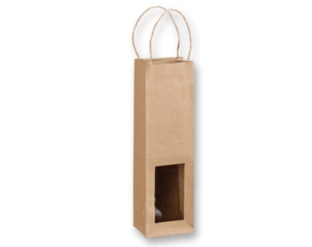
11 | Zvýrazňovač samostatný - oranžový - 200 ks, růžový - 200 ks, zelený - 200 ks, modrý - 200 ks, žlutý - 200 ks | šíře stopy:0 1-4,6mm klínový hrot reflexní světlostálý pigmentový inkoust na všechny druhy papírů včetně faxového a samokopírovacího ventilační uzávěry každou barvu po 200 ks | varianta_3_cz |  | 1000 |  |  | 0.00 | 0.00 | 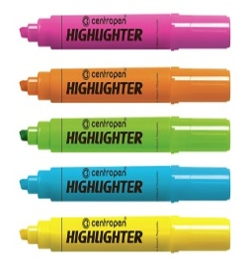
12 | Tužka černá s krystaly Swarovski | Černá tužka s tmavě modrým kamínkem Swarovski Elemenets s potiskem loga v modré barvě | varianta_3_cz |  | 1000 |  |  | 0.00 | 0.00 | 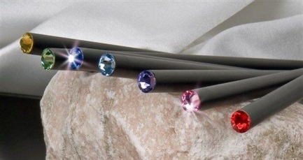
13 | Popisovací fix (1000 ks ČJ, 1000 ks AJ) | Šíře stopy: 0,5 mm, délka stopy 1 000 m, ERGO držení, plastový hrot odolný tlaku. Barva popisovače bílá, barva hrotu: černá | varianta_3_cz (1000) varianta_1_en (1000) |  | 2000 |  |  | 0.00 | 0.00
Celková nabídková cena v Kč: |  |  |  |  |  |  |  | 0.00 | 0.00

 |  | LOGA:
 |  | varianta_2_cz: |  | varianta_1_cz: |  |  |  | varianta_4_en:

 |  |  |  | varianta_3_en:

 |  | varianta_3_cz:

 |  | varianta_1_en:

